大额交费通知书
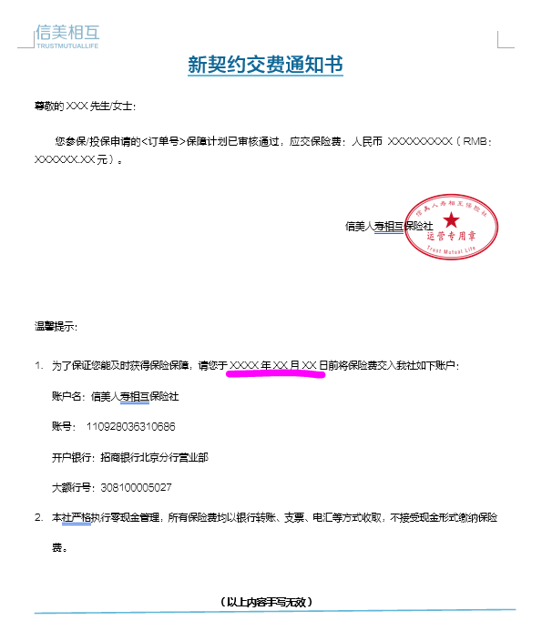
标注处的年月日按照首次待支付次日零时开始计算的第7个工作日的日期 并在日期后增加时间“15:00” 参考下面附件

